IKK OUTPUT
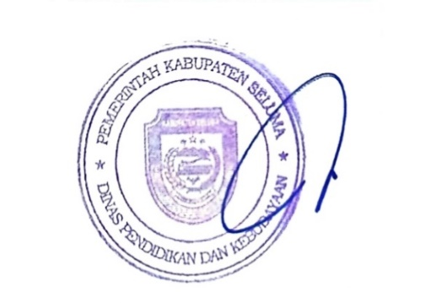
PEMERINTAH KABUPATEN SELUMA
DINAS PENDIDIKAN DAN KEBUDAYAAN
Jalan Soekarno - Hatta No. 03 Tais Telp/Fax. (0736) 9150009 Kode Pos 38876
E-mail : diknaskabseluma@gmail.com website : dinasdikbud.selumakab.go.id

LAMPIRAN LPPD TAHUN 2024
URUSAN PENDIDIKAN
IKK OUTPUT

1. | Tingkat partisipasi warga negera usia 5-6 tahun yang berpartisipasi dalam PAUD
No | NO IKK | IKK OUTPUT | NILAI | KETERANGAN SUMBER DATA
1 | 1.a.1 | Jumlah Satuan Pendidikan Anak Usia Dini Terakreditasi (Negeri dan Swasta) | 145 | Manajemen Dapodik, 2024
2 | 1.a.1 | Jumlah Peserta Didik PAUD (Negeri dan Swasta) yang Menerima Perlengkapan Dasar Peserta Didik dari Pemerintah Daerah | 4171
3 | 1.a.1 | Jumlah Peserta Didik PAUD (Negeri dan Swasta) yang Menerima Pembebasan Biaya Pendidikan | 4171
4 | 1.a.1 | Jumlah Kebutuhan Minimal Pendidik PAUD (Negeri dan Swasta) | 364
5 | 1.a.1 | Jumlah Pendidik pada PAUD (Negeri dan Swasta) | 443
6 | 1.a.1 | Jumlah Pendidik PAUD (Negeri dan Swasta) yang Memiliki Ijazah Diploma Empat (D-IV) atau Sarjana (S1) Bidang Pendidikan Anak Usia Dini, Kependidikan Lain atau Psikologi dan Sertifikat Profesi Guru Pendidikan Anak Usia Dini | 63
7 | 1.a.1 | Jumlah Kepala Sekolah PAUD (Negeri dan Swasta) yang Memiliki Ijazah D-IV atau S1, Sertifikat Pendidik dan Surat Tanda Tamat Pendidikan dan Pelatihan Calon Kepala Sekolah untuk PAUD Formal atau Sertifikat Pendidikan dan Pelatihan Kepala Satuan PAUD Non-Formal dari Lembaga Pemerintah | 27

Tais, Januari 2025
Kepala Dinas Pendidikan dan Kebudayaan Kabupaten Seluma,
FARZIAN, S.Pd
NIP. 19690514 199112 1 001

